关系图
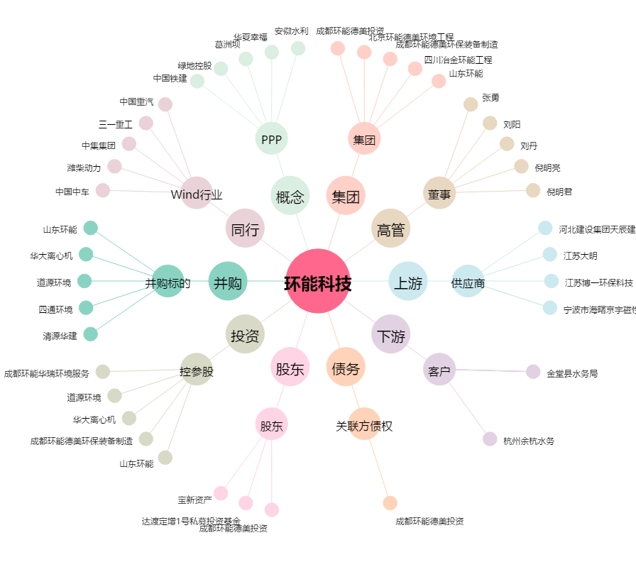
环能科技[300425.SZ] - 关系概览图

